失衡模型代入国际支付工具
本模型在书本《宏观经济学二十五讲》P181页
外国“国际支付工具" Z越多， 外国居民消费水平越高

模型参数假定
k0 | 1
k0* | 1
L | 1
A | 1
alpha | 0.4
beta | 0.98
sigma | 2

k1 | 0.79304447427
b1 | -0.28650970384
c1 | 0.9204458219
c2 | 1.1008906135
c1* | 1.4934652296
c2* | 1.7862451203
Z* | 0.5

theta（企业资本占有） | 0.5

外国“国际支付工具Z ”越多，外国居民第 1 期借入的资本量越多
等式约束 | 取值
10_18 | 0
10_19 | 9.7502228513E-11
10_20 | 0
10_21 | -3.6639846712E-10
10_22 | 3.7965675048E-10
10_23 | 9.1327176932E-09
10_24 | 0.52179515818

备注 | Z* | 0 | 0.1 | 0.2 | 0.3 | 0.4 | 0.5
本国1期资本 | k1 | 0.87921140504 | 0.8617608034 | 0.84441599915 | 0.82717975837 | 0.81005492427 | 0.79304447427
本国资本借贷 | b1 | -0.19154734578 | -0.21075882807 | -0.2298640847 | -0.24885989518 | -0.26774294076 | -0.28650970384
本国1期消费 | c1 | 0.92924124918 | 0.92748036852 | 0.92571991615 | 0.92396034645 | 0.92220213497 | 0.9204458219
本国2期消费 | c2 | 1.1008576591 | 1.100775742 | 1.1007360808 | 1.1007406276 | 1.1007914425 | 1.1008906135
别国1期消费 | c1* | 1.3123359407 | 1.3489980247 | 1.3854480856 | 1.4216801368 | 1.4576880165 | 1.4934652296
别国2期消费 | c2* | 1.5547039703 | 1.6010520101 | 1.6473803652 | 1.6936888105 | 1.7399769945 | 1.7862451203
别国资本借贷
市场利率 | b1* | 0.19154734578 | 0.21075882807 | 0.2298640847 | 0.24885989518 | 0.26774294076 | 0.28650970384
 | rg2 | 0.43211961694 | 0.43734882135 | 0.44271710665 | 0.44822943327 | 0.45389073729 | 0.45970737814
 | 本国效用 | -3.9293683222 | -3.9335475736 | -3.9376721892 | -3.9417379872 | -3.9457405606 | -3.9496753098
 | 别国效用 | -2.7823143671 | -2.7044429116 | -2.6310487404 | -2.5617642636 | -2.4962614242 | -2.4342462481

外国“国际支付工具Z ”越多，第二期全球资本回报率越高

 | 思考问题：外国持有的国际支付工具的增加会怎样影响到第 2 期的全球资本回报率？

资产价格泡沫
本模型在书本《宏观经济学二十五讲》P181页

模型参数假定
k0 | 1
k0* | 1
L | 1
A | 1
alpha | 0.4
beta | 0.98
sigma | 2

k1 | 0.79304447427
b1 | -0.28650970384
c1 | 0.9204458219
c2 | 1.1008906135
c1* | 1.4934652296
c2* | 1.7862451203
Z* | 0.5

theta（企业资本占有） | 0.5

等式约束 | 取值
10_18 | 0.0E+00
10_19 | 9.8E-11
10_20 | 0.0E+00
10_21 | -3.7E-10
10_22 | 3.8E-10
10_23 | 9.1E-09
10_24 | 5.2E-01

资产价格泡沫的破灭让外国居民实际消费路径偏离其预期消费路径
 |  | 没有资产泡沫预期 | 有资产泡沫预期 | 有资产泡沫预期但破灭
备注 | Z* |  | 0.5 | 0.5
本国1期资本 | k1 | 0.88 | 0.79 | 0.79
本国资本借贷 | b1 | -0.19 | -0.29 | -0.29
本国1期消费 | c1 | 0.93 | 0.92 | 0.92
本国2期消费 | c2 | 1.10 | 1.10 | 1.10
别国1期消费 | c1* | 1.31 | 1.49 | 1.49
别国2期消费 | c2* | 1.55 | 1.79 | 1.29
别国资本借贷
市场利率 | b1* | 0.19 | 0.29 | 0.29
 | rg2 | 0.43 | 0.46 | -0.24
 | 本国效用 | -3.93 | -3.95 | -3.95
 | 别国效用 | -2.78 | -2.43 | -2.87

无资产价格泡沫（上一章模型）
本模型在书本《宏观经济学二十五讲》P175页

模型参数假定
k0 | 1
k0* | 1
L | 1
A | 1
alpha | 0.4
beta | 0.98
sigma | 2

k1 | 0.70229999601
b1 | -7.4701460797E-09
c1 | 1.2976999965
c2 | 1.5704785932
c1* | 1.2977000115
c2* | 1.5704785623
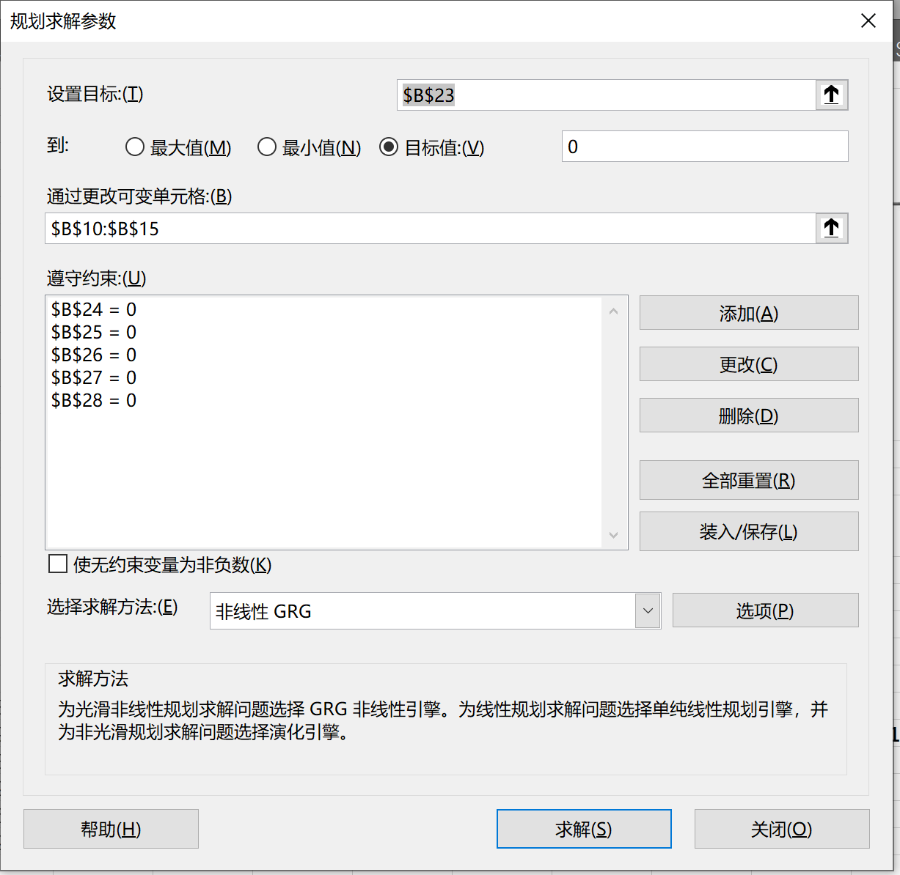
theta（企业资本占有） | 0

等式约束 | 取值
10_18 | 4.2188474936E-15 |  |  |  |  |  |  |  |  |  |  | 2+$B$11-$B$12-$B$10
10_19 | -6.3930292171E-09 |  |  |  |  |  |  |  |  |  |  | $B$10^$B$6+$B$10-(1+$B$6)*(1+$B$6*$B$10^($B$6-1))*B17-(1+$B$6*$B$10^($B$6-1))*$B$11-$B$13
10_20 | -5.5511151231E-15 |  |  |  |  |  |  |  |  |  |  | 2-$B$11-$B$14-$B$10
10_21 | 2.1395278882E-09 |  |  |  |  |  |  |  |  |  |  | 2+$B$10^$B$6+$B$6*$B$10^($B$6-1)*$B$11-$B$14-$B$15
10_22 | 8.702114429E-08 |  |  |  |  |  |  |  |  |  |  | ($B$13/$B$12)^2-B7*(1+$B$6*$B$10^($B$6-1))
10_23 | -4.261585751E-09 |  |  |  |  |  |  |  |  |  |  | ($B$15/$B$14)^2-$B$7*(1+$B$6*$B$10^($B$6-1))

备注 | θ（企业资本占有） | 0 | 0.1 | 0.2 | 0.3 | 0.4 | 0.5 | 0.6 | 0.7 | 0.8 | 0.9 | 1
本国1期资本 | k1 | 0.70229999601 | 0.73795870038 | 0.773460401 | 0.80882544403 | 0.84407098214 | 0.87921144324 | 0.91425896269 | 0.94922416542 | 0.98411585836 | 1.0189419642 | 1.0537092373
本国资本借贷 | b1 | -7.4701460797E-09 | -0.038594384942 | -0.077032018607 | -0.1153282044 | -0.1534961945 | -0.19154738341 | -0.2294915383 | -0.26733746751 | -0.30509254137 | -0.34276360682 | -0.38035659351
本国1期消费 | c1 | 1.2976999965 | 1.2234469147 | 1.1495075804 | 1.0758463516 | 1.0024328234 | 0.92924117335 | 0.85624949901 | 0.78343836707 | 0.71079160028 | 0.63829442894 | 0.56593416917
本国2期消费 | c2 | 1.5704785932 | 1.4734279171 | 1.3781265845 | 1.2843726195 | 1.1919973027 | 1.1008577905 | 1.0108316578 | 0.92181455903 | 0.83371460827 | 0.74645282503 | 0.6599593439
别国1期消费 | c1* | 1.2977000115 | 1.3006356846 | 1.3035716176 | 1.3065027604 | 1.3094252124 | 1.3123359402 | 1.3152325756 | 1.3181133021 | 1.320976683 | 1.3238216426 | 1.3266473562
别国2期消费 | c2* | 1.5704785623 | 1.5663884874 | 1.5628313382 | 1.5597358494 | 1.5570431175 | 1.5547039735 | 1.5526770261 | 1.5509270614 | 1.5494240504 | 1.5481420709 | 1.5470586916
别国资本借贷 | b1* | 7.4701460797E-09 | 0.038594384942 | 0.077032018607 | 0.1153282044 | 0.1534961945 | 0.19154738341 | 0.2294915383 | 0.26733746751 | 0.30509254137 | 0.34276360682 | 0.38035659351
市场利率 | rg2 | 0.49447733271 | 0.47999946649 | 0.46665630825 | 0.45430457198 | 0.44282548601 | 0.4321196242 | 0.42210303957 | 0.41270403715 | 0.40386131405 | 0.39552170664 | 0.38763904925
 | 本国效用 | -2.7865385483 | -2.9621834851 | -3.1592097214 | -3.3820201988 | -3.6362722844 | -3.9293682813 | -4.2711932435 | -4.6752581327 | -5.1605400218 | -5.7545621245 | -6.4988249503
 | 别国效用 | -2.7865385555 | -2.7863867548 | -2.7858352284 | -2.7849419451 | -2.7837549361 | -2.7823143651 | -2.7806540754 | -2.7788028255 | -2.7767851488 | -2.7746221501 | -2.7723320535

10-9 本国居民拥有的资本份额越少（θ越大），本国消费越低, 外国消费越离，本国向外国借出的资本越多
 | b1* | c1 | c1*
0 | 7.4701460797E-09 | 1.2976999965 | 1.2977000115
0.1 | 0.038594384942 | 1.2234469147 | 1.3006356846
0.2 | 0.077032018607 | 1.1495075804 | 1.3035716176
0.3 | 0.1153282044 | 1.0758463516 | 1.3065027604
0.4 | 0.1534961945 | 1.0024328234 | 1.3094252124
0.5 | 0.19154738341 | 0.92924117335 | 1.3123359402
0.6 | 0.2294915383 | 0.85624949901 | 1.3152325756
0.7 | 0.26733746751 | 0.78343836707 | 1.3181133021
0.8 | 0.30509254137 | 0.71079160028 | 1.320976683
0.9 | 0.34276360682 | 0.63829442894 | 1.3238216426
1 | 0.38035659351 | 0.56593416917 | 1.3266473562

图10-10 本国居民拥有的资本份额越少 （θ越大），全球资本市场资本回报率越低
 | rg2
0 | 0.49447733271
0.1 | 0.47999946649
0.2 | 0.46665630825
0.3 | 0.45430457198
0.4 | 0.44282548601
0.5 | 0.4321196242
0.6 | 0.42210303957
0.7 | 0.41270403715
0.8 | 0.40386131405
0.9 | 0.39552170664
1 | 0.38763904925

图10-11 本国居民拥有的资本份额越少（θ越大），本国居民福利越低, 外国居民福利越高 （但提高的程度非常有限）
 | 本国效用 | 别国效用
0 | -2.7865385483 | -2.7865385555
0.1 | -2.9621834851 | -2.7863867548
0.2 | -3.1592097214 | -2.7858352284
0.3 | -3.3820201988 | -2.7849419451
0.4 | -3.6362722844 | -2.7837549361
0.5 | -3.9293682813 | -2.7823143651
0.6 | -4.2711932435 | -2.7806540754
0.7 | -4.6752581327 | -2.7788028255
0.8 | -5.1605400218 | -2.7767851488
0.9 | -5.7545621245 | -2.7746221501
1 | -6.4988249503 | -2.7723320535

图 10-12 外国居民福利提高程度非常有限
 | 别国效用
0 | -2.7865385555
0.1 | -2.7863867548
0.2 | -2.7858352284
0.3 | -2.7849419451
0.4 | -2.7837549361
0.5 | -2.7823143651
0.6 | -2.7806540754
0.7 | -2.7788028255
0.8 | -2.7767851488
0.9 | -2.7746221501
1 | -2.7723320535

